LevelC_电能量市场出清电价
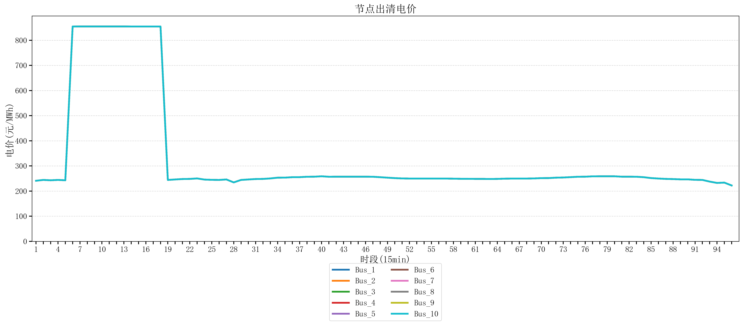
节点编号 | 电价类型 | 时段1 | 时段2 | 时段3 | 时段4 | 时段5 | 时段6 | 时段7 | 时段8 | 时段9 | 时段10 | 时段11 | 时段12 | 时段13 | 时段14 | 时段15 | 时段16 | 时段17 | 时段18 | 时段19 | 时段20 | 时段21 | 时段22
id | price_type | t1 | t2 | t3 | t4 | t5 | t6 | t7 | t8 | t9 | t10 | t11 | t12 | t13 | t14 | t15 | t16 | t17 | t18 | t19 | t20 | t21 | t22
str | str | float64 | float64 | float64 | float64 | float64 | float64 | float64 | float64 | float64 | float64 | float64 | float64 | float64 | float64 | float64 | float64 | float64 | float64 | float64 | float64 | float64 | float64
Bus_1 | 电能量电价 | 241.0408 | 244.32044 | 242.88264 | 244.32044 | 242.88264 | 854.79162105 | 854.88856 | 854.88856 | 854.88856 | 854.88856 | 854.88856 | 854.88856 | 854.88856 | 854.79162105 | 854.79162105 | 854.79162105 | 854.79162105 | 854.79162105 | 244.32044 | 246.16228 | 247.86762 | 248.40816
Bus_2 | 电能量电价 | 241.0408 | 244.32044 | 242.88264 | 244.32044 | 242.88264 | 854.79162105 | 854.88856 | 854.88856 | 854.88856 | 854.88856 | 854.88856 | 854.88856 | 854.88856 | 854.79162105 | 854.79162105 | 854.79162105 | 854.79162105 | 854.79162105 | 244.32044 | 246.16228 | 247.86762 | 248.40816
Bus_3 | 电能量电价 | 241.0408 | 244.32044 | 242.88264 | 244.32044 | 242.88264 | 854.79162105 | 854.88856 | 854.88856 | 854.88856 | 854.88856 | 854.88856 | 854.88856 | 854.88856 | 854.79162105 | 854.79162105 | 854.79162105 | 854.79162105 | 854.79162105 | 244.32044 | 246.16228 | 247.86762 | 248.40816
Bus_4 | 电能量电价 | 241.0408 | 244.32044 | 242.88264 | 244.32044 | 242.88264 | 854.79162105 | 854.88856 | 854.88856 | 854.88856 | 854.88856 | 854.88856 | 854.88856 | 854.88856 | 854.79162105 | 854.79162105 | 854.79162105 | 854.79162105 | 854.79162105 | 244.32044 | 246.16228 | 247.86762 | 248.40816
Bus_5 | 电能量电价 | 241.0408 | 244.32044 | 242.88264 | 244.32044 | 242.88264 | 854.79162105 | 854.88856 | 854.88856 | 854.88856 | 854.88856 | 854.88856 | 854.88856 | 854.88856 | 854.79162105 | 854.79162105 | 854.79162105 | 854.79162105 | 854.79162105 | 244.32044 | 246.16228 | 247.86762 | 248.40816
Bus_6 | 电能量电价 | 241.0408 | 244.32044 | 242.88264 | 244.32044 | 242.88264 | 854.79162105 | 854.88856 | 854.88856 | 854.88856 | 854.88856 | 854.88856 | 854.88856 | 854.88856 | 854.79162105 | 854.79162105 | 854.79162105 | 854.79162105 | 854.79162105 | 244.32044 | 246.16228 | 247.86762 | 248.40816
Bus_7 | 电能量电价 | 241.0408 | 244.32044 | 242.88264 | 244.32044 | 242.88264 | 854.79162105 | 854.88856 | 854.88856 | 854.88856 | 854.88856 | 854.88856 | 854.88856 | 854.88856 | 854.79162105 | 854.79162105 | 854.79162105 | 854.79162105 | 854.79162105 | 244.32044 | 246.16228 | 247.86762 | 248.40816
Bus_8 | 电能量电价 | 241.0408 | 244.32044 | 242.88264 | 244.32044 | 242.88264 | 854.79162105 | 854.88856 | 854.88856 | 854.88856 | 854.88856 | 854.88856 | 854.88856 | 854.88856 | 854.79162105 | 854.79162105 | 854.79162105 | 854.79162105 | 854.79162105 | 244.32044 | 246.16228 | 247.86762 | 248.40816
Bus_9 | 电能量电价 | 241.0408 | 244.32044 | 242.88264 | 244.32044 | 242.88264 | 854.79162105 | 854.88856 | 854.88856 | 854.88856 | 854.88856 | 854.88856 | 854.88856 | 854.88856 | 854.79162105 | 854.79162105 | 854.79162105 | 854.79162105 | 854.79162105 | 244.32044 | 246.16228 | 247.86762 | 248.40816
Bus_10 | 电能量电价 | 241.0408 | 244.32044 | 242.88264 | 244.32044 | 242.88264 | 854.79162105 | 854.88856 | 854.88856 | 854.88856 | 854.88856 | 854.88856 | 854.88856 | 854.88856 | 854.79162105 | 854.79162105 | 854.79162105 | 854.79162105 | 854.79162105 | 244.32044 | 246.16228 | 247.86762 | 248.40816
Bus_11 | 电能量电价 | 241.0408 | 244.32044 | 242.88264 | 244.32044 | 242.88264 | 854.79162105 | 854.88856 | 854.88856 | 854.88856 | 854.88856 | 854.88856 | 854.88856 | 854.88856 | 854.79162105 | 854.79162105 | 854.79162105 | 854.79162105 | 854.79162105 | 244.32044 | 246.16228 | 247.86762 | 248.40816
Bus_12 | 电能量电价 | 241.0408 | 244.32044 | 242.88264 | 244.32044 | 242.88264 | 854.79162105 | 854.88856 | 854.88856 | 854.88856 | 854.88856 | 854.88856 | 854.88856 | 854.88856 | 854.79162105 | 854.79162105 | 854.79162105 | 854.79162105 | 854.79162105 | 244.32044 | 246.16228 | 247.86762 | 248.40816
Bus_13 | 电能量电价 | 241.0408 | 244.32044 | 242.88264 | 244.32044 | 242.88264 | 854.79162105 | 854.88856 | 854.88856 | 854.88856 | 854.88856 | 854.88856 | 854.88856 | 854.88856 | 854.79162105 | 854.79162105 | 854.79162105 | 854.79162105 | 854.79162105 | 244.32044 | 246.16228 | 247.86762 | 248.40816
Bus_14 | 电能量电价 | 241.0408 | 244.32044 | 242.88264 | 244.32044 | 242.88264 | 854.79162105 | 854.88856 | 854.88856 | 854.88856 | 854.88856 | 854.88856 | 854.88856 | 854.88856 | 854.79162105 | 854.79162105 | 854.79162105 | 854.79162105 | 854.79162105 | 244.32044 | 246.16228 | 247.86762 | 248.40816
Bus_15 | 电能量电价 | 241.0408 | 244.32044 | 242.88264 | 244.32044 | 242.88264 | 854.79162105 | 854.88856 | 854.88856 | 854.88856 | 854.88856 | 854.88856 | 854.88856 | 854.88856 | 854.79162105 | 854.79162105 | 854.79162105 | 854.79162105 | 854.79162105 | 244.32044 | 246.16228 | 247.86762 | 248.40816
Bus_16 | 电能量电价 | 241.0408 | 244.32044 | 242.88264 | 244.32044 | 242.88264 | 854.79162105 | 854.88856 | 854.88856 | 854.88856 | 854.88856 | 854.88856 | 854.88856 | 854.88856 | 854.79162105 | 854.79162105 | 854.79162105 | 854.79162105 | 854.79162105 | 244.32044 | 246.16228 | 247.86762 | 248.40816
Bus_17 | 电能量电价 | 241.0408 | 244.32044 | 242.88264 | 244.32044 | 242.88264 | 854.79162105 | 854.88856 | 854.88856 | 854.88856 | 854.88856 | 854.88856 | 854.88856 | 854.88856 | 854.79162105 | 854.79162105 | 854.79162105 | 854.79162105 | 854.79162105 | 244.32044 | 246.16228 | 247.86762 | 248.40816
Bus_18 | 电能量电价 | 241.0408 | 244.32044 | 242.88264 | 244.32044 | 242.88264 | 854.79162105 | 854.88856 | 854.88856 | 854.88856 | 854.88856 | 854.88856 | 854.88856 | 854.88856 | 854.79162105 | 854.79162105 | 854.79162105 | 854.79162105 | 854.79162105 | 244.32044 | 246.16228 | 247.86762 | 248.40816
Bus_19 | 电能量电价 | 241.0408 | 244.32044 | 242.88264 | 244.32044 | 242.88264 | 854.79162105 | 854.88856 | 854.88856 | 854.88856 | 854.88856 | 854.88856 | 854.88856 | 854.88856 | 854.79162105 | 854.79162105 | 854.79162105 | 854.79162105 | 854.79162105 | 244.32044 | 246.16228 | 247.86762 | 248.40816
Bus_20 | 电能量电价 | 241.0408 | 244.32044 | 242.88264 | 244.32044 | 242.88264 | 854.79162105 | 854.88856 | 854.88856 | 854.88856 | 854.88856 | 854.88856 | 854.88856 | 854.88856 | 854.79162105 | 854.79162105 | 854.79162105 | 854.79162105 | 854.79162105 | 244.32044 | 246.16228 | 247.86762 | 248.40816
Bus_21 | 电能量电价 | 241.0408 | 244.32044 | 242.88264 | 244.32044 | 242.88264 | 854.79162105 | 854.88856 | 854.88856 | 854.88856 | 854.88856 | 854.88856 | 854.88856 | 854.88856 | 854.79162105 | 854.79162105 | 854.79162105 | 854.79162105 | 854.79162105 | 244.32044 | 246.16228 | 247.86762 | 248.40816
Bus_22 | 电能量电价 | 241.0408 | 244.32044 | 242.88264 | 244.32044 | 242.88264 | 854.79162105 | 854.88856 | 854.88856 | 854.88856 | 854.88856 | 854.88856 | 854.88856 | 854.88856 | 854.79162105 | 854.79162105 | 854.79162105 | 854.79162105 | 854.79162105 | 244.32044 | 246.16228 | 247.86762 | 248.40816
Bus_23 | 电能量电价 | 241.0408 | 244.32044 | 242.88264 | 244.32044 | 242.88264 | 854.79162105 | 854.88856 | 854.88856 | 854.88856 | 854.88856 | 854.88856 | 854.88856 | 854.88856 | 854.79162105 | 854.79162105 | 854.79162105 | 854.79162105 | 854.79162105 | 244.32044 | 246.16228 | 247.86762 | 248.40816
Bus_24 | 电能量电价 | 241.0408 | 244.32044 | 242.88264 | 244.32044 | 242.88264 | 854.79162105 | 854.88856 | 854.88856 | 854.88856 | 854.88856 | 854.88856 | 854.88856 | 854.88856 | 854.79162105 | 854.79162105 | 854.79162105 | 854.79162105 | 854.79162105 | 244.32044 | 246.16228 | 247.86762 | 248.40816
Bus_25 | 电能量电价 | 241.0408 | 244.32044 | 242.88264 | 244.32044 | 242.88264 | 854.79162105 | 854.88856 | 854.88856 | 854.88856 | 854.88856 | 854.88856 | 854.88856 | 854.88856 | 854.79162105 | 854.79162105 | 854.79162105 | 854.79162105 | 854.79162105 | 244.32044 | 246.16228 | 247.86762 | 248.40816
Bus_26 | 电能量电价 | 241.0408 | 244.32044 | 242.88264 | 244.32044 | 242.88264 | 854.79162105 | 854.88856 | 854.88856 | 854.88856 | 854.88856 | 854.88856 | 854.88856 | 854.88856 | 854.79162105 | 854.79162105 | 854.79162105 | 854.79162105 | 854.79162105 | 244.32044 | 246.16228 | 247.86762 | 248.40816
Bus_27 | 电能量电价 | 241.0408 | 244.32044 | 242.88264 | 244.32044 | 242.88264 | 854.79162105 | 854.88856 | 854.88856 | 854.88856 | 854.88856 | 854.88856 | 854.88856 | 854.88856 | 854.79162105 | 854.79162105 | 854.79162105 | 854.79162105 | 854.79162105 | 244.32044 | 246.16228 | 247.86762 | 248.40816
Bus_28 | 电能量电价 | 241.0408 | 244.32044 | 242.88264 | 244.32044 | 242.88264 | 854.79162105 | 854.88856 | 854.88856 | 854.88856 | 854.88856 | 854.88856 | 854.88856 | 854.88856 | 854.79162105 | 854.79162105 | 854.79162105 | 854.79162105 | 854.79162105 | 244.32044 | 246.16228 | 247.86762 | 248.40816
Bus_29 | 电能量电价 | 241.0408 | 244.32044 | 242.88264 | 244.32044 | 242.88264 | 854.79162105 | 854.88856 | 854.88856 | 854.88856 | 854.88856 | 854.88856 | 854.88856 | 854.88856 | 854.79162105 | 854.79162105 | 854.79162105 | 854.79162105 | 854.79162105 | 244.32044 | 246.16228 | 247.86762 | 248.40816
Bus_30 | 电能量电价 | 241.0408 | 244.32044 | 242.88264 | 244.32044 | 242.88264 | 854.79162105 | 854.88856 | 854.88856 | 854.88856 | 854.88856 | 854.88856 | 854.88856 | 854.88856 | 854.79162105 | 854.79162105 | 854.79162105 | 854.79162105 | 854.79162105 | 244.32044 | 246.16228 | 247.86762 | 248.40816
Bus_31 | 电能量电价 | 241.0408 | 244.32044 | 242.88264 | 244.32044 | 242.88264 | 854.79162105 | 854.88856 | 854.88856 | 854.88856 | 854.88856 | 854.88856 | 854.88856 | 854.88856 | 854.79162105 | 854.79162105 | 854.79162105 | 854.79162105 | 854.79162105 | 244.32044 | 246.16228 | 247.86762 | 248.40816
Bus_32 | 电能量电价 | 241.0408 | 244.32044 | 242.88264 | 244.32044 | 242.88264 | 854.79162105 | 854.88856 | 854.88856 | 854.88856 | 854.88856 | 854.88856 | 854.88856 | 854.88856 | 854.79162105 | 854.79162105 | 854.79162105 | 854.79162105 | 854.79162105 | 244.32044 | 246.16228 | 247.86762 | 248.40816
Bus_33 | 电能量电价 | 241.0408 | 244.32044 | 242.88264 | 244.32044 | 242.88264 | 854.79162105 | 854.88856 | 854.88856 | 854.88856 | 854.88856 | 854.88856 | 854.88856 | 854.88856 | 854.79162105 | 854.79162105 | 854.79162105 | 854.79162105 | 854.79162105 | 244.32044 | 246.16228 | 247.86762 | 248.40816
Bus_34 | 电能量电价 | 241.0408 | 244.32044 | 242.88264 | 244.32044 | 242.88264 | 854.79162105 | 854.88856 | 854.88856 | 854.88856 | 854.88856 | 854.88856 | 854.88856 | 854.88856 | 854.79162105 | 854.79162105 | 854.79162105 | 854.79162105 | 854.79162105 | 244.32044 | 246.16228 | 247.86762 | 248.40816
Bus_35 | 电能量电价 | 241.0408 | 244.32044 | 242.88264 | 244.32044 | 242.88264 | 854.79162105 | 854.88856 | 854.88856 | 854.88856 | 854.88856 | 854.88856 | 854.88856 | 854.88856 | 854.79162105 | 854.79162105 | 854.79162105 | 854.79162105 | 854.79162105 | 244.32044 | 246.16228 | 247.86762 | 248.40816
Bus_36 | 电能量电价 | 241.0408 | 244.32044 | 242.88264 | 244.32044 | 242.88264 | 854.79162105 | 854.88856 | 854.88856 | 854.88856 | 854.88856 | 854.88856 | 854.88856 | 854.88856 | 854.79162105 | 854.79162105 | 854.79162105 | 854.79162105 | 854.79162105 | 244.32044 | 246.16228 | 247.86762 | 248.40816
Bus_37 | 电能量电价 | 241.0408 | 244.32044 | 242.88264 | 244.32044 | 242.88264 | 854.79162105 | 854.88856 | 854.88856 | 854.88856 | 854.88856 | 854.88856 | 854.88856 | 854.88856 | 854.79162105 | 854.79162105 | 854.79162105 | 854.79162105 | 854.79162105 | 244.32044 | 246.16228 | 247.86762 | 248.40816
Bus_38 | 电能量电价 | 241.0408 | 244.32044 | 242.88264 | 244.32044 | 242.88264 | 854.79162105 | 854.88856 | 854.88856 | 854.88856 | 854.88856 | 854.88856 | 854.88856 | 854.88856 | 854.79162105 | 854.79162105 | 854.79162105 | 854.79162105 | 854.79162105 | 244.32044 | 246.16228 | 247.86762 | 248.40816
Bus_39 | 电能量电价 | 241.0408 | 244.32044 | 242.88264 | 244.32044 | 242.88264 | 854.79162105 | 854.88856 | 854.88856 | 854.88856 | 854.88856 | 854.88856 | 854.88856 | 854.88856 | 854.79162105 | 854.79162105 | 854.79162105 | 854.79162105 | 854.79162105 | 244.32044 | 246.16228 | 247.86762 | 248.40816
Bus_40 | 电能量电价 | 241.0408 | 244.32044 | 242.88264 | 244.32044 | 242.88264 | 854.79162105 | 854.88856 | 854.88856 | 854.88856 | 854.88856 | 854.88856 | 854.88856 | 854.88856 | 854.79162105 | 854.79162105 | 854.79162105 | 854.79162105 | 854.79162105 | 244.32044 | 246.16228 | 247.86762 | 248.40816
Bus_41 | 电能量电价 | 241.0408 | 244.32044 | 242.88264 | 244.32044 | 242.88264 | 854.79162105 | 854.88856 | 854.88856 | 854.88856 | 854.88856 | 854.88856 | 854.88856 | 854.88856 | 854.79162105 | 854.79162105 | 854.79162105 | 854.79162105 | 854.79162105 | 244.32044 | 246.16228 | 247.86762 | 248.40816
Bus_42 | 电能量电价 | 241.0408 | 244.32044 | 242.88264 | 244.32044 | 242.88264 | 854.79162105 | 854.88856 | 854.88856 | 854.88856 | 854.88856 | 854.88856 | 854.88856 | 854.88856 | 854.79162105 | 854.79162105 | 854.79162105 | 854.79162105 | 854.79162105 | 244.32044 | 246.16228 | 247.86762 | 248.40816
Bus_43 | 电能量电价 | 241.0408 | 244.32044 | 242.88264 | 244.32044 | 242.88264 | 854.79162105 | 854.88856 | 854.88856 | 854.88856 | 854.88856 | 854.88856 | 854.88856 | 854.88856 | 854.79162105 | 854.79162105 | 854.79162105 | 854.79162105 | 854.79162105 | 244.32044 | 246.16228 | 247.86762 | 248.40816
Bus_44 | 电能量电价 | 241.0408 | 244.32044 | 242.88264 | 244.32044 | 242.88264 | 854.79162105 | 854.88856 | 854.88856 | 854.88856 | 854.88856 | 854.88856 | 854.88856 | 854.88856 | 854.79162105 | 854.79162105 | 854.79162105 | 854.79162105 | 854.79162105 | 244.32044 | 246.16228 | 247.86762 | 248.40816
Bus_1 | 阻塞电价 | 0 | 0 | 0 | 0 | 0 | 0 | 0 | 0 | 0 | 0 | 0 | 0 | 0 | 0 | 0 | 0 | 0 | 0 | 0 | 0 | 0 | 0
Bus_2 | 阻塞电价 | 0 | 0 | 0 | 0 | 0 | 0 | 0 | 0 | 0 | 0 | 0 | 0 | 0 | 0 | 0 | 0 | 0 | 0 | 0 | 0 | 0 | 0
...

LevelC_电力电量平衡表单
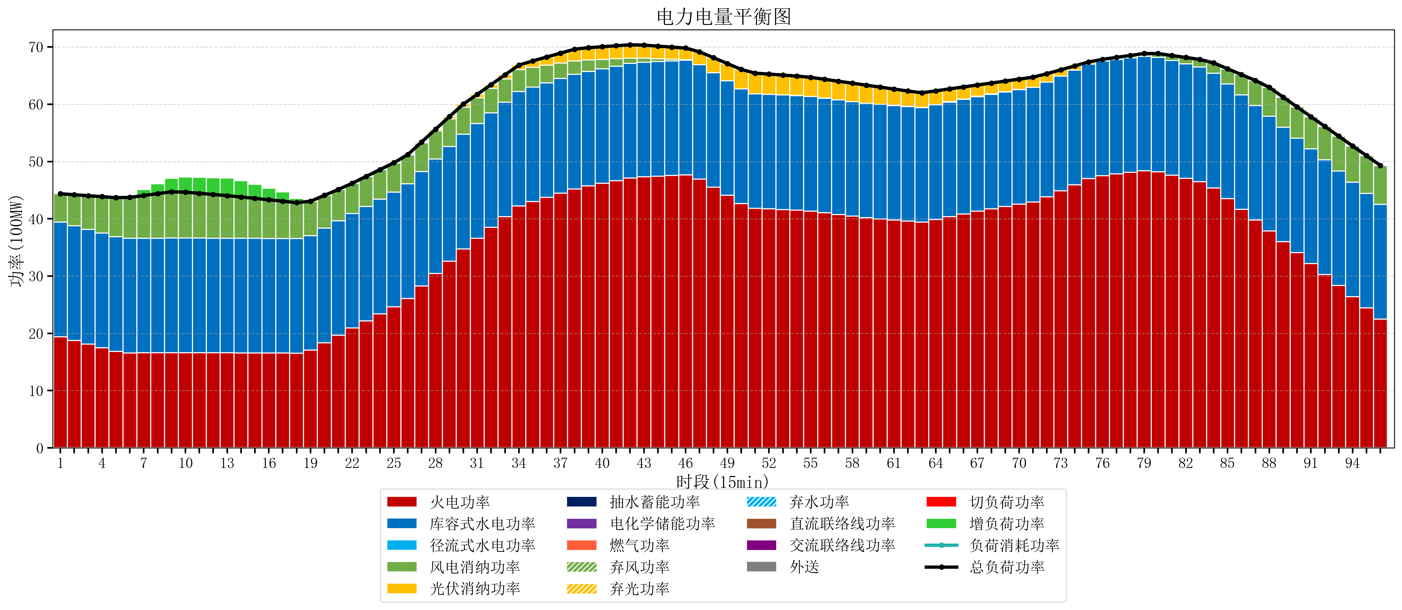
元件名称 | 时段1 | 时段2 | 时段3 | 时段4 | 时段5 | 时段6 | 时段7 | 时段8 | 时段9 | 时段10 | 时段11 | 时段12 | 时段13 | 时段14 | 时段15 | 时段16 | 时段17
name | t1 | t2 | t3 | t4 | t5 | t6 | t7 | t8 | t9 | t10 | t11 | t12 | t13 | t14 | t15 | t16 | t17
str | float64 | float64 | float64 | float64 | float64 | float64 | float64 | float64 | float64 | float64 | float64 | float64 | float64 | float64 | float64 | float64 | float64
火电功率 | 19.410450432 | 18.775095318 | 18.139740203 | 17.504385089 | 16.869029974 | 16.586814404 | 16.603124654 | 16.619434903 | 16.635745152 | 16.632465374 | 16.622271468 | 16.612077562 | 16.601883657 | 16.590448753 | 16.578216066 | 16.56598338 | 16.553750693
库容式水电功率 | 20 | 20 | 20 | 20 | 20 | 20 | 20 | 20 | 20 | 20 | 20 | 20 | 20 | 20 | 20 | 20 | 20
径流式水电功率 | 0 | 0 | 0 | 0 | 0 | 0 | 0 | 0 | 0 | 0 | 0 | 0 | 0 | 0 | 0 | 0 | 0
风电消纳功率 | 4.96 | 5.4248421053 | 5.8896842105 | 6.3545263158 | 6.8193684211 | 7.1494736842 | 7.4593684211 | 7.7692631579 | 8.0791578947 | 8.0168421053 | 7.8231578947 | 7.6294736842 | 7.4357894737 | 7.2185263158 | 6.9861052632 | 6.7536842105 | 6.5212631579
光伏消纳功率 | 0 | 0 | 0 | 0 | 0 | 0 | 0 | 0 | 0 | 0 | 0 | 0 | 0 | 0 | 0 | 0 | 0
抽水蓄能功率 | 0 | 0 | 0 | 0 | 0 | 0 | 0 | 0 | 0 | 0 | 0 | 0 | 0 | 0 | 0 | 0 | 0
电化学储能功率 | 0 | 0 | 0 | 0 | 0 | 0 | 0 | 0 | 0 | 0 | 0 | 0 | 0 | 0 | 0 | 0 | 0
燃气功率 | 0 | 0 | 0 | 0 | 0 | 0 | 0 | 0 | 0 | 0 | 0 | 0 | 0 | 0 | 0 | 0 | 0
直流联络线功率 | 0 | 0 | 0 | 0 | 0 | 0 | 0 | 0 | 0 | 0 | 0 | 0 | 0 | 0 | 0 | 0 | 0
交流联络线功率 | 0 | 0 | 0 | 0 | 0 | 0 | 0 | 0 | 0 | 0 | 0 | 0 | 0 | 0 | 0 | 0 | 0
负荷消耗功率 | 44.370450432 | 44.199937423 | 44.029424414 | 43.858911404 | 43.688398395 | 43.736288089 | 44.062493075 | 44.388698061 | 44.714903047 | 44.649307479 | 44.445429363 | 44.241551247 | 44.03767313 | 43.808975069 | 43.56432133 | 43.31966759 | 43.07501385
外送 | 0 | 0 | 0 | 0 | 0 | 0 | 0 | 0 | 0 | 0 | 0 | 0 | 0 | 0 | 0 | 0 | 0
总负荷功率 | 44.370450432 | 44.199937423 | 44.029424414 | 43.858911404 | 43.688398395 | 43.736288089 | 44.062493075 | 44.388698061 | 44.714903047 | 44.649307479 | 44.445429363 | 44.241551247 | 44.03767313 | 43.808975069 | 43.56432133 | 43.31966759 | 43.07501385
弃风功率 | 0 | 0 | 0 | 0 | 0 | 0 | 0 | 0 | 0 | 0 | 0 | 0 | 0 | 0 | 0 | 0 | 0
弃光功率 | 0 | 0 | 0 | 0 | 0 | 0 | 0 | 0 | 0 | 0 | 0 | 0 | 0 | 0 | 0 | 0 | 0
弃水功率 | 0 | 0 | 0 | 0 | 0 | 0 | 0 | 0 | 0 | 0 | 0 | 0 | 0 | 0 | 0 | 0 | 0
切负荷功率 | 0 | 0 | 0 | 0 | 0 | 0 | 0 | 0 | 0 | 0 | 0 | 0 | 0 | 0 | 0 | 0 | 0
增负荷功率 | 0 | 0 | 0 | 0 | 0 | 0.36667488443 | 1.0339058889 | 1.7011368934 | 2.368367898 | 2.6437983484 | 2.7809462505 | 2.9180941525 | 3.0552420545 | 2.8561984299 | 2.4410316811 | 2.0258649323 | 1.6106981836

